Лист 1
Прайс-лист
МИР ПРЯЖИ

В валюте: руб. (курс 1).
Цены указаны на 07.08.2020

№ | Номенклатура/ Характеристика номенклатуры | Описание | Изображение | Артикул | Цена | Ед. | Остаток | Ссылка на сайт
 | Спицы для вязания круговые Maxwell Gold, металл арт.80-35 Ø3,5 мм /80 см | Спицы для вязания круговые Maxwell Gold, металл арт.80-35 Ø3,5 мм /80 см |  | MAXW.80-35 | 34.20 |  |  | Изображение
 | Спицы для вязания круговые Maxwell Gold, металл арт.80-35 Ø3,5 мм /80 см |  |  |  | 34.20 | шт | 4 | Изображение
 | Спицы для вязания круговые Maxwell Gold, металлические на тросике арт.100-15 Ø1,5 мм /100 см | Спицы для вязания круговые Maxwell Gold, металлические на тросике арт.100-15 Ø1,5 мм /100 см | 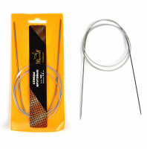 | MAXW.100-15 | 292.25 |  |  | Изображение
 | Спицы для вязания круговые Maxwell Gold, металлические на тросике арт.100-15 Ø1,5 мм /100 см |  |  |  | 292.25 | упак | 2.5 | Изображение
 | Спицы для вязания круговые Maxwell Gold, металлические на тросике арт.100-35 Ø3,5 мм /100 см | Спицы для вязания круговые Maxwell Gold, металлические на тросике арт.100-35 Ø3,5 мм /100 см | 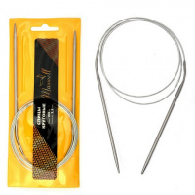 | MAXW.100-35 | 51.33 |  |  | Изображение
 | Спицы для вязания круговые Maxwell Gold, металлические на тросике арт.100-35 Ø3,5 мм /100 см |  |  |  | 51.33 | шт | 9 | Изображение

